Database
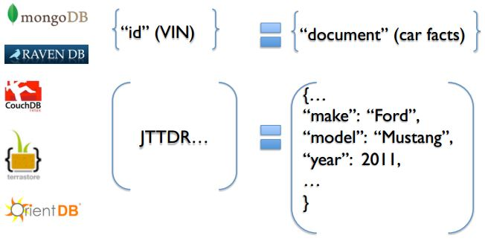

Document Databases: MongoDB, CouchDB, Terastore, OrientDB, RavenDB.

Oracle

- Collection
- Document
- Field
- Embeded documents, linking
- Primary key (mặc định là _id do chính Mongo tạo)
- Table
- Row
- Column
- Joins
- Primary key
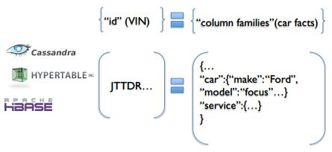

Column-Family Database: Cassandra, HBase, Hypertable và Amazon DynamoDB
MySQL

Database

RDBMS: Relational Database management System
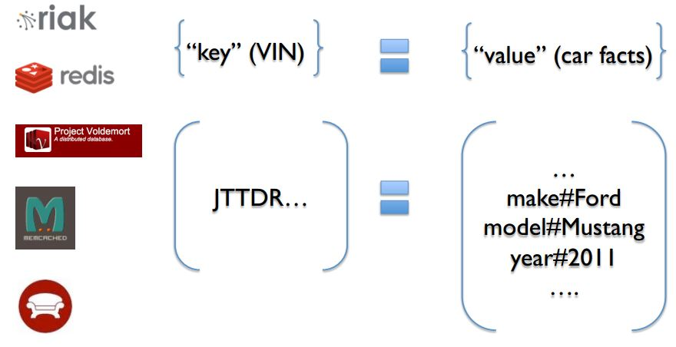
Key-Value Database: Riak, Redis, memcached, Berkeley DB, HamsterDB, Amazon DynamoDB, Project Voldemort và Couchbase.
NoSQL: Not Only Structured Query Language

SQL-Sever

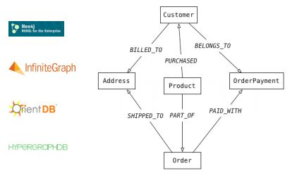

Graph Databases: Neo4J, Infinite Graph, OrientDB, hoặc FlockDB

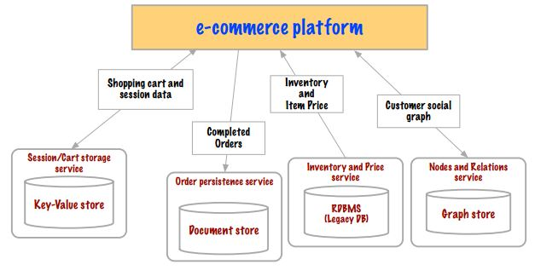
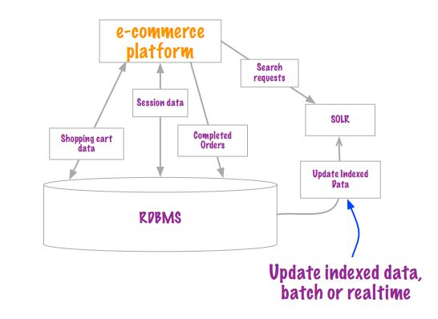

Xu hướng

MongoDB Data Modelling
{
_id: POST_ID
title: TITLE_OF_POST,
description: POST_DESCRIPTION,
by: POST_BY,
url: URL_OF_POST,
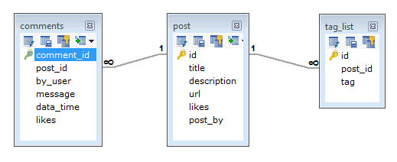
tags: [TAG1, TAG2, TAG3],
likes: TOTAL_LIKES,
comments: [
{
user:'COMMENT_BY',
message: TEXT,
dateCreated: DATE_TIME,
like: LIKES
},
{
user:'COMMENT_BY',
message: TEXT,
dateCreated: DATE_TIME,
like: LIKES
}
]
}

MYSQL
MongoDB

Relationship
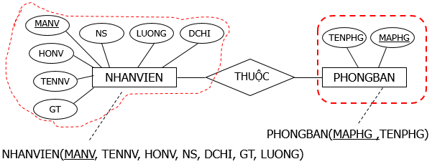
Relation

1-1
Thuộc tính khóa bên này làm khóa ngoại bên kia hoặc ngược lại

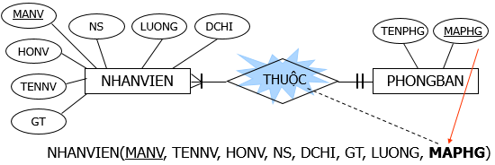

1-Many
Thuộc tính khóa bên 1 làm khóa ngoại bên nhiều

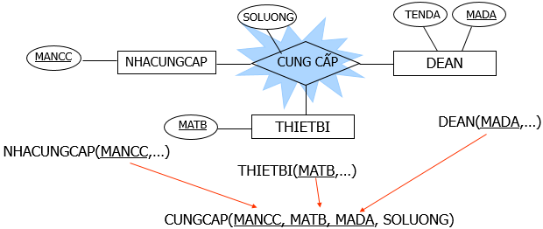

Many-Many
Chuyển thành quan hệ mới có khoá chính gồm 2 thuộc tính khoá của 2 quan hệ; thuộc tính mối kết hợp (nếu có) trở thành thuộc tính của quan hệ mới

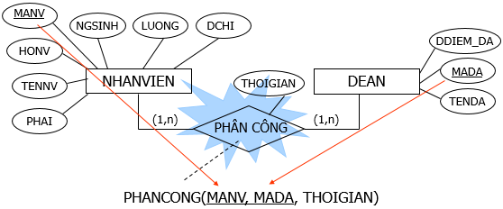

Chuyển thành quan hệ mới, có khoá chính gồm 3 thuộc tính khoá của 3 thực thể tham gia mối kết hợp. Thuộc tính mối kết hợp (nếu có) trở thành thuộc tính của quan hệ mới
Kết hợp 3 ngôi

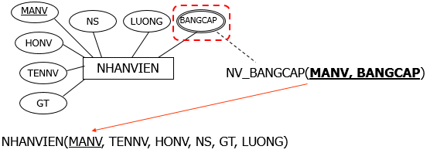

Chuyển thành quan hệ mới có khoá chính gồm thuộc tính đa trị và thuộc tính khoá của thực thể. Sau khi chuyển thành quan hệ mới, thuộc tính đa trị sẽ biến mất khỏi thực thể cũ.
Thuộc tính đa trị

MongoDB
1
2
3
4

Setup (Ubuntu)
sudo apt-get install mongodb
sudo service mongodb start
mongo
show dbs

Testing your MongoDB install (You should now see a confirmation along the lines of mongodb start/running, process 15251)
To enter the MongoDB shell
List all databases
Installing MongoDB on Ubuntu

show collections -> show all collection in database is used

Create Database
Save Collection
Show information Collection
Data of Collection

Used (Ubuntu)

use binhnc
db.information.remove({...},1)
db.information.update({...},{...})
...
db.information.save({_id: 1, hoten:"Nguyen Cong Binh"})
db.information.find()

Insert collection information with data: "hoten":"Nguyen Cong Binh"
Insert, update, delete data ...
MangoDB doesn’t create any database yet, until you save something inside.
Insert collection information with data: "hoten":"Nguyen Cong Binh"

Collection: information
Database: binhnc

